Репорт
 | Preconditions:
 | ОС: MacOs 12.7.1
 | Среда: Android Studio Giraffe 2022.3.1
 | Эмулятор: Android 8.1 Oreo
 | Эмулируемое устройство: | Pixel 5, параметры устройства
 | Открыто приложение "Shipping orders calculator"
Id/Идентификатор | Summary/Краткое описание | Steps to reproduce/Шаги воспроизведения | Actual result/Актуальный результат | Expected result/Ожидаемый результат | Severity/Важность | Notes/Комментарии | Attachments/Приложения
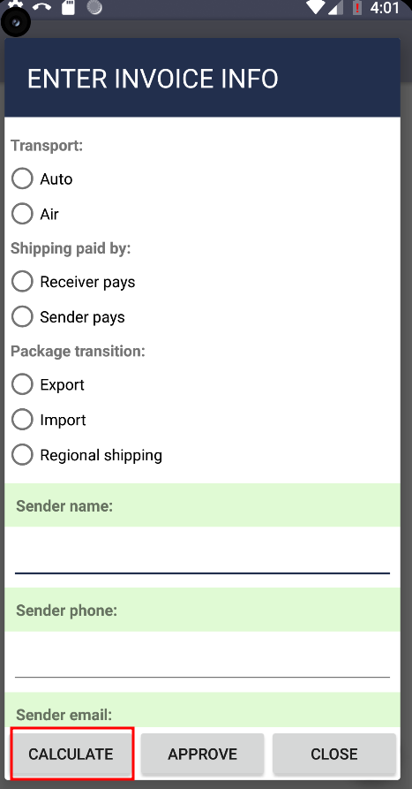
 | Прекращение работы приложения при клике на кнопку "Calculate" в незаполненной форме диалог ввода данных ордера | 1. Кликнуть на боковое меню | 1.Приложение вылетает | После клика на кнопку "Calculate" появляется сообщение о необходимости заполнения полей формы ввода данных ордера | Critical
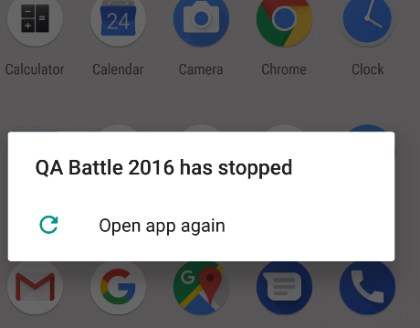
B-1 |  | 2. Кликнуть кнопку "New shipping calculation"
 |  | 3. Кликнуть кнопку "Calculate" | 2.Появляется сообщение "QA Battle 2016 has stopped"

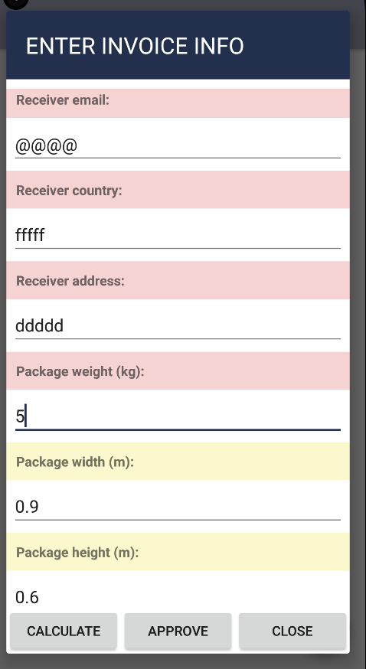
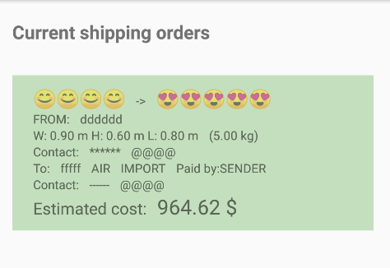
 | Подтверждение невалидных данных формы диалог ввода данных ордера | 1. Кликнуть на боковое меню | Приложение подтверждает ордер и отображает в Экране рассчитанных ордеров в зеленой гамме | 1. Ордер не подтвержден | Major
B-2 |  | 2. Кликнуть кнопку "New shipping calculation" |  | 2. Выводится сообщение о невалидных данных в форме диалога ввода данных
 |  | 3. Заполнить все поля формы диалога ввода данных невалидными данными |  | 3. Ордер отображается в Экране рассчитанных ордеров в серой гамме
 |  | 4. В поля Package weight; package width; package height; package depth ввести валидные данные
 |  | 5. Кликнуть кнопку "Calculate"
 |  | 6. Кликнуть кнопку "Approve"
 |  | 7. Перейти в Экран рассчитанных ордеров

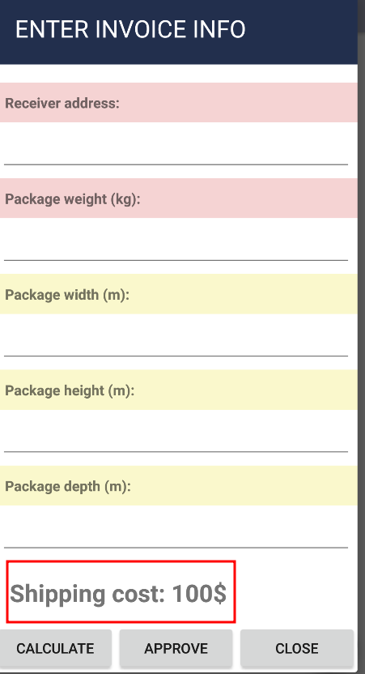
 | Некорректное отображение стоимости доставки в исходной форме диалог ввода данных | 1. Кликнуть на боковое меню | В Shipping Cost указано значение 100 $ | В Shipping Cost указано значение 0 $ | Minor
B-3 |  | 2. Кликнуть кнопку "New shipping calculation"
 |  | 3. Проскролить к нижнему полю формы
 |  | 4. Проверить значение Shipping Cost

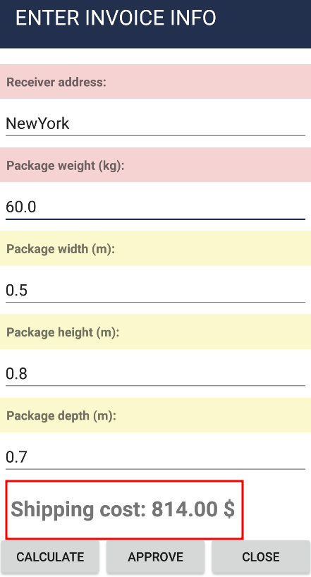
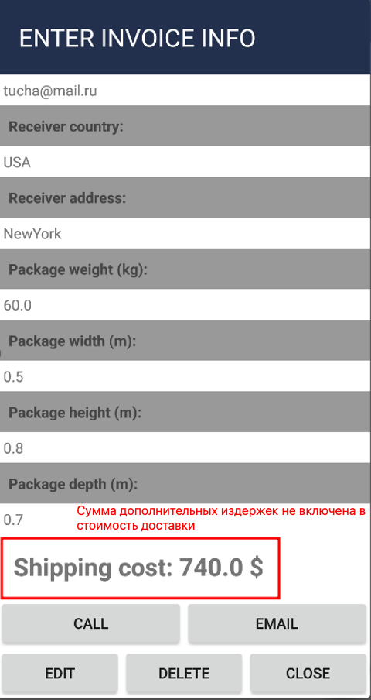
B-4 | Некорректное отображение стоимости доставки в форме диалог ввода данных и форме диалог информации об ордере | 1. Установить в экране Настроек опцию выбора дополнительных издержек - если логистический центр в областном городе +10% | 1. Значения Shipping Cost в форме диалога ввода данных и форме диалога информации об ордере разнятся на сумму дополнительных издержек. | 1. Значения Shipping Cost в форме диалога ввода данных и форме диалога информации об ордере совпадают. | Minor
 |  | 2. Кликнуть на боковое меню | 2. В форме диалога информации об ордере сумма дополнительных издержек не включена в стоимость доставки | 2. Сумма дополнительных издержек выделена отдельной строкой "С учетом дополнительных издержек (логистический центр в областном городе +10%) "
 |  | 3. Кликнуть кнопку "New shipping calculation"
 |  | 4. Заполнить все поля формы диалога ввода данных валидными данными
 |  | 5. Кликнуть кнопку "Calculate"
 |  | 6. Посмотреть рассчитанную стоимость доставки
 |  | 7. Кликнуть кнопку "Approve"
 |  | 8. Кликнуть на боковое меню
 |  | 9. Кликнуть кнопку "Current shipping orders"
 |  | 10. Кликнуть на рассчитанный ордер
 |  | 11. Просмотреть информацию о стоимости доставки

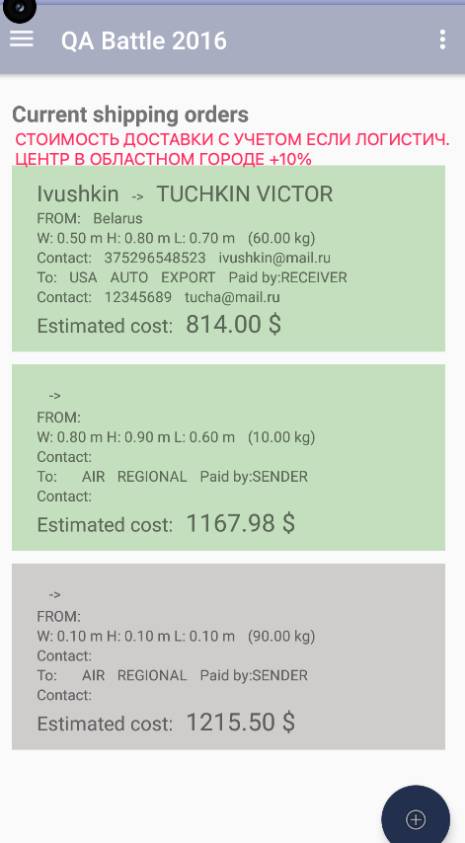
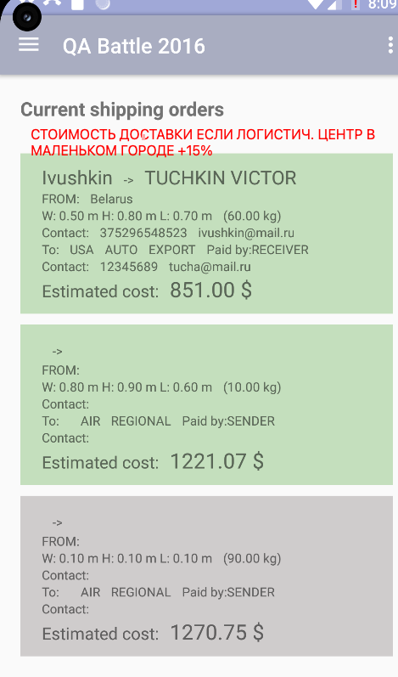
B-5 | Именение опций выбора дополнительных издержек в экране настроек меняет стоимость доставки в списках подтвержденных и незаконченных ордеров | 1. Установить в экране Настроек опцию выбора дополнительных издержек - если логистический центр в областном городе +10% | Стоимость доставки в списке подтвержденных и незаконченных ордеров увеличилась на 5% | Стоимость доставки в списке подтвержденных и незаконченных ордеров не изменилась | Critical
 |  | 2. Кликнуть на боковое меню
 |  | 3. Кликнуть кнопку "Current shipping orders"
 |  | 4. Посмотреть рассчитанную стоимость доставки в списке ордеров
 |  | 5. Установить в экране Настроек опцию выбора дополнительных издержек - если логистический центр в маленьком городе +15%
 |  | 6. Вернуться на страницу раздела "Current shipping orders"
 |  | 7. Посмотреть рассчитанную стоимость доставки в списке ордеров

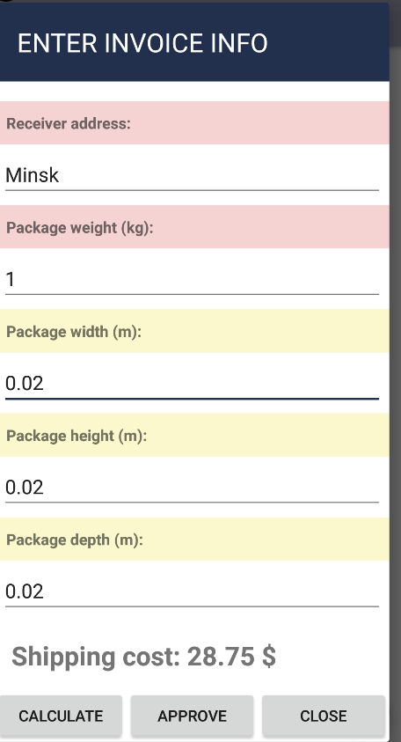
B-6 | В форме диалога ввода данных отсутствует указание на вид веса используемого для расчета стоимости доставки | 1. Кликнуть на боковое меню | В форме диалога ввода данных отсутствует поле для указания объемного веса груза и информация о виде веса используемом при расчете стоимости доставки | В форме диалога ввода данных имеется поле для указания объемного веса груза и информация о виде веса, используемом при расчете стоимости доставки | Critical | В спецификации (раздел Терминология, третий абзац) данное требование является критическим для заказчика
 |  | 2. Кликнуть кнопку "New shipping calculation"
 |  | 3. Заполнить все поля формы диалога ввода данных валидными данными
 |  | 4. Кликнуть кнопку "Calculate"
 |  | 5. Посмотреть рассчитанную стоимость доставки

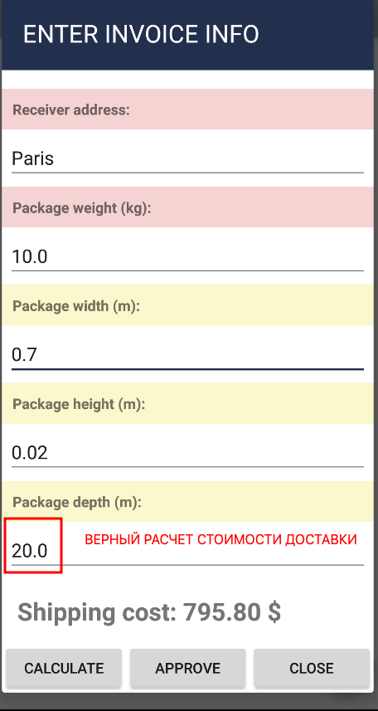
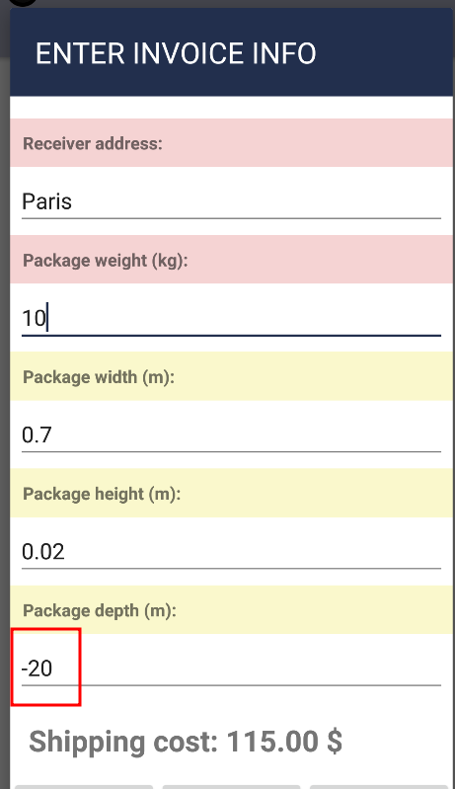
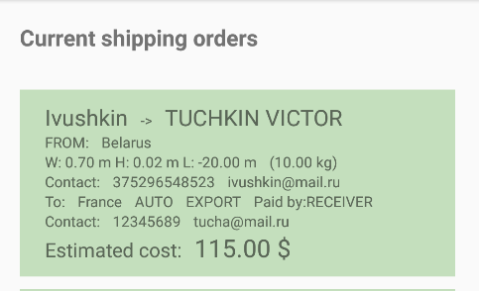
B-7 | Происходит подтверждение ордера с неверным расчетом стоимости доставки при вводе отрицательных значений в поле Package depth формы диалог ввода данных | 1. Кликнуть на боковое меню | 1. Произошел неверный расчет стоимости доставки | 1. При расчете стоимости доставки появляется информационное сообщение с указанием на ввод неверных значений в поле Package depth | Critical
 |  | 2. Кликнуть кнопку "New shipping calculation" | 2. На экране рассчитанных ордеров ордер в статусе подтвержден с неверной стоимостью доставки | 2. Ордер не переходит в статус подтвержден. Кнопка "Approve" не активна
 |  | 3. Заполнить все поля формы диалога ввода данных валидными данными
 |  | 4. Заполнить поле Package depth отрицательным числом
 |  | 5. Кликнуть кнопку "Calculate"
 |  | 6. Посмотреть рассчитанную стоимость доставки
 |  | 7. Кликнуть кнопку "Approve"
 |  | 8. Кликнуть на боковое меню
 |  | 9. Кликнуть кнопку "Current shipping orders"
 |  | 10. Просмотреть информацию о стоимости доставки в рассчитываемом ордере

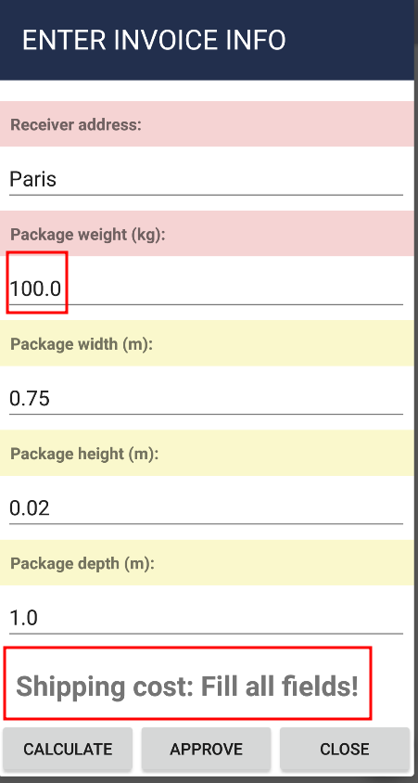
B-8 | Некорректное информационное сообщение в форме диалога ввода данных при расчете стоимости доставки с превышением максимально допустимого веса груза | 1. Кликнуть на боковое меню | В поле Shipping Cost появляется сообщение Fill all fields! | В поле Shipping Cost появляется сообщение с указанием на превышение максимально допустимого веса груза | Minor
 |  | 2. Кликнуть кнопку "New shipping calculation"
 |  | 3. Заполнить все поля формы диалога ввода данных валидными данными
 |  | 4. В поле Package weight вписать значение превышающее 99,9 кг.
 |  | 5. Кликнуть кнопку "Calculate"

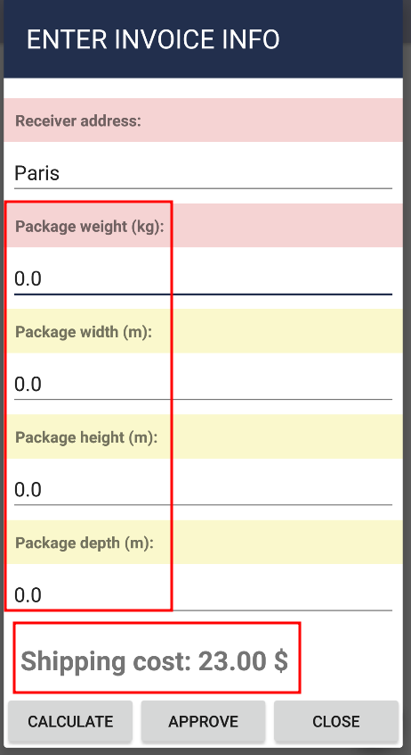
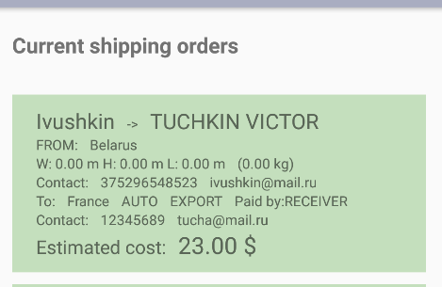
B-9 | Происходит подтверждение ордера с неверным расчетом стоимости доставки при вводе значения 0 в поля Package weight; Package width; Package height; Package depth формы диалог ввода данных | 1. Кликнуть на боковое меню | 1. Произошел неверный расчет стоимости доставки | 1. При расчете стоимости доставки появляется информационное сообщение с указанием на ввод неверных значений в поля Package weight; Package width; Package height; Package depth | Critical
 |  | 2. Кликнуть кнопку "New shipping calculation" | 2. На экране рассчитанных ордеров ордер в статусе подтвержден с неверной стоимостью доставки | 2. Ордер не переходит в статус подтвержден. Кнопка "Approve" не активна
 |  | 3. Заполнить все поля формы диалога ввода данных валидными данными
 |  | 4. Заполнить поля Package weight; Package width; Package height; Package depth значением 0
 |  | 5. Кликнуть кнопку "Calculate"
 |  | 6. Посмотреть рассчитанную стоимость доставки
 |  | 7. Кликнуть кнопку "Approve"
 |  | 8. Кликнуть на боковое меню
 |  | 9. Кликнуть кнопку "Current shipping orders"
 |  | 10. Просмотреть информацию о стоимости доставки в рассчитываемом ордере

 | Отсутствует информационное сообщение с подтверждением удаления при удалении неподтвержденных одеров в экране Настроек | 1. Кликнуть в правом верхнем углу приложения меню Settings | 1. Не появилось информационное сообщение с подтверждением удаления | Появилось информационное сообщение с подтверждением удаления | Minor
B-10 |  | 2. В открывшемся меню кликнуть кнопку "CLEAR INCOMPLETE ORDERS"
 |  | 3. Кликнуть на боковое меню | 2. Неподтвержденные ордера из экрана рассчитанных ордеров удалены
 |  | 4. Кликнуть кнопку "Current shipping orders"
 |  | 5. Проверить наличие в списке неподтвержденных ордеров

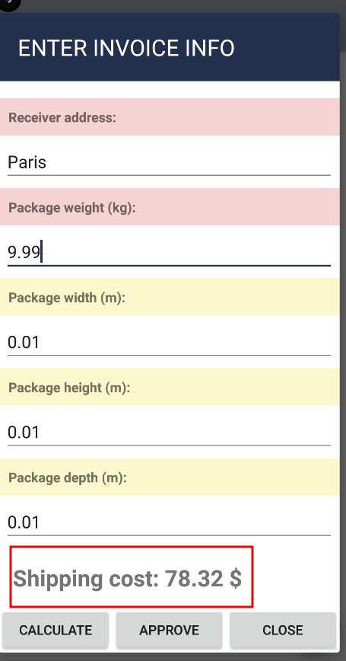
B-11 | Неверный расчет стоимости доставки при вводе определенных валидных значений в форму диалог ввода данных | 1. Установить в экране Настроек опцию выбора дополнительных издержек - если логистический центр в областном городе +10% | Стоимость доставки груза в приложении равна 78,32 $; стоимость рассчитанная вручную по формуле в спецификации равна 76,95 $ | Стоимость доставки груза в приложении равна стоимости, рассчитанной вручную по формуле в спецификации и составляет 76,95 $ | Critical | Расчет производится по формуле: Стоимость = Вес * СтоимостьКилограмма + СтоимостьТранспорта + СтоимостьЭкспорта+ Скидка
 |  | 2. Кликнуть на боковое меню
 |  | 3. Кликнуть кнопку "New shipping calculation" |  |  |  | В расчете используется фактический вес товара, т.к он превышает объемный вес
 |  | 4. Заполнить все поля формы диалог ввода данных валидными данными |  |  |  | 9,99*5+10+10=69,95
 |  | 5. Отметить в категории Transport значение Auto; Paskage transition значение Eхport |  |  |  | 69,95+7(издержки 10%)=76,95 $
 |  | 6. Заполнить поля Package weight значением 9,99; Package width значением 0,01; Package height значением 0,01; Package depth значением 0,01
 |  | 7. Кликнуть кнопку "Calculate"
 |  | 8. Посмотреть рассчитанную стоимость доставки
 |  | 9. Провести расчет стоимости доставки вручную по формуле в спецификации

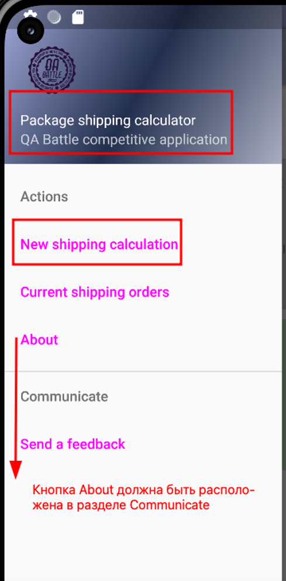
 | Боковое меню отображается с неверным названием приложения и кнопки и неверным делением на группы | 1. Кликнуть на боковое меню | Деление кнопок на группы, название приложения Package shipping calculator QA Battle competitive application и кнопки New shipping calculation не соответствует заявленным в спецификации | 1. Название приложения соответствует заявленному в спецификации Shipping orders calculator, кнопка для начала нового расчета называется New shipping order | Minor | В спецификации (раздел Боковое меню)
B-12 |  | 2. Сверить со спецификацией названия приложения и кнопок |  | 2. Боковое меню разбито на группы Actions с кнопками New shipping order; Current shipping orders и Сommunicate с кнопками About; Send a feedback
 |  | 3. Проверить наличие деления кнопок бокового меню на группы

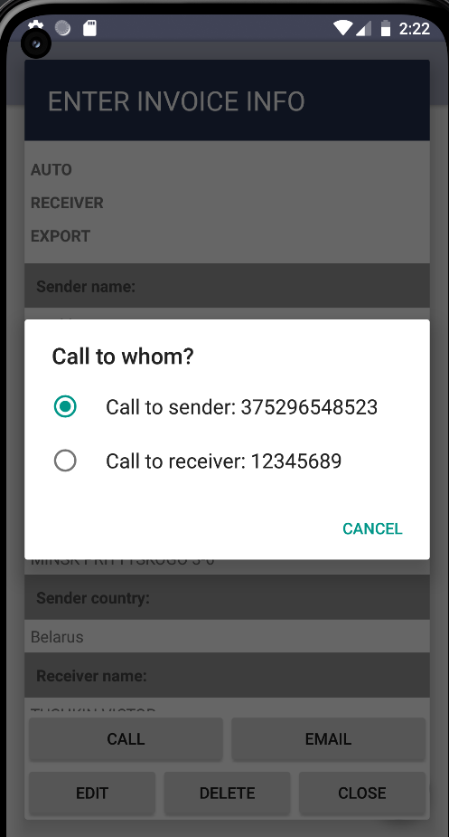
B-13 | Некоректное отображение диалога выбора по кнопке "Call" для связи с отправителем или получателем по телефону | 1. Кликнуть на боковое меню | Вместо кнопок - радио-баттоны | Кнопки вместо радио-баттонов | Minor
 |  | 2. Кликнуть кнопку "Current shipping orders"
 |  | 3. Кликнуть на любой ордер в списке
 |  | 4. Кликнуть кнопку "Call"

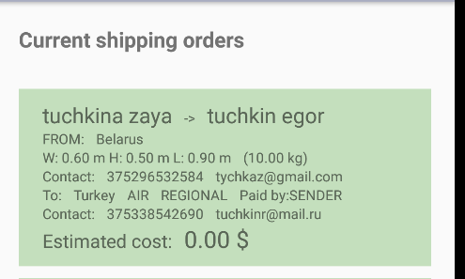
B-14 | Не производится расчет стоимости доставки при клике на кнопку "Approve" в форме диалог ввода данных | 1. Кликнуть на боковое меню | Стоимость доставки в подтвержденной ордере равна 0,00$ | Стоимость доставки рассчитана и отражена в подтвержденном ордере | Critical | В спецификации (раздел Диалог ввода данных)
 |  | 2. Кликнуть кнопку "New shipping calculation"
 |  | 3. Заполнить все поля формы диалог ввода данных валидными данными
 |  | 4. Кликнуть кнопку "Approve"
 |  | 5. Кликнуть на боковое меню
 |  | 6. Кликнуть кнопку "Current shipping orders"
 |  | 7. Просмотреть информацию о стоимости доставки в рассчитываемом ордере

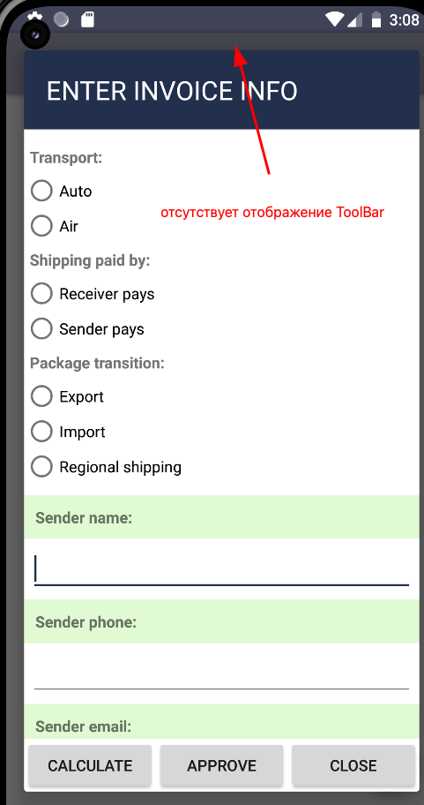
B-15 | Не отображается шапка приложения (ToolBar) на каждом экране приложения | 1. Кликнуть на боковое меню | Шапка приложения с элементами навигации не отображается на экране приложения | Шапка приложения с элементами навигации отображается на экране приложения | Minor | В спецификации (раздел Шапка приложения (ToolBar))
 |  | 2. Кликнуть кнопку "New shipping calculation"
 |  | 3. Проверить отображение шапки приложения

 | Выводы: | В результате проведенного тестирования выявлено 15 багов: 7- Critical, 1-Major, 7-Minor.
 |  | Проблемы, связанные с неверным расчетом стоимости доставки и сохранением информации в подтвержденных ордерах являются критическими для приложения, так как могут привести к серьезным финансовым потерям как для клиентов, так и для компании, что подрывает доверие и может негативно повлиять на репутацию приложения. Данную версию приложения нельзя поставлять заказчику.

 |  | Необходимо срочно приступить к исправлению выявленных проблем и дополнительному тестированию

